シート1
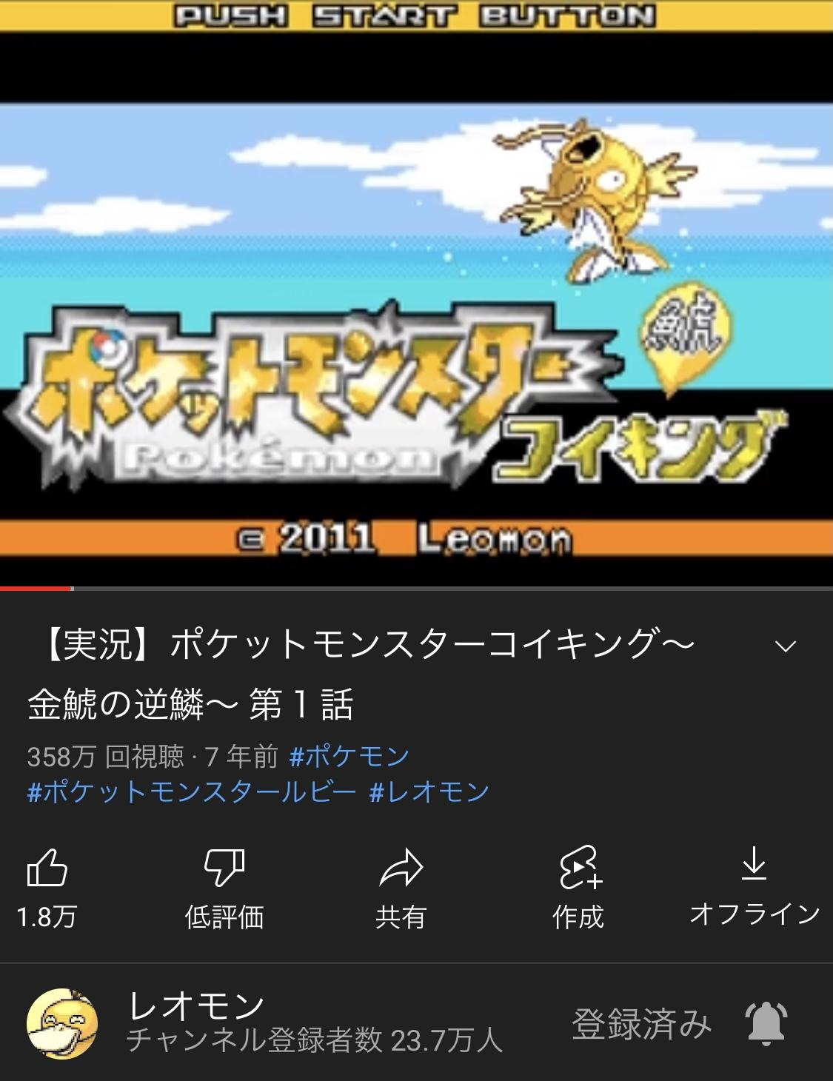
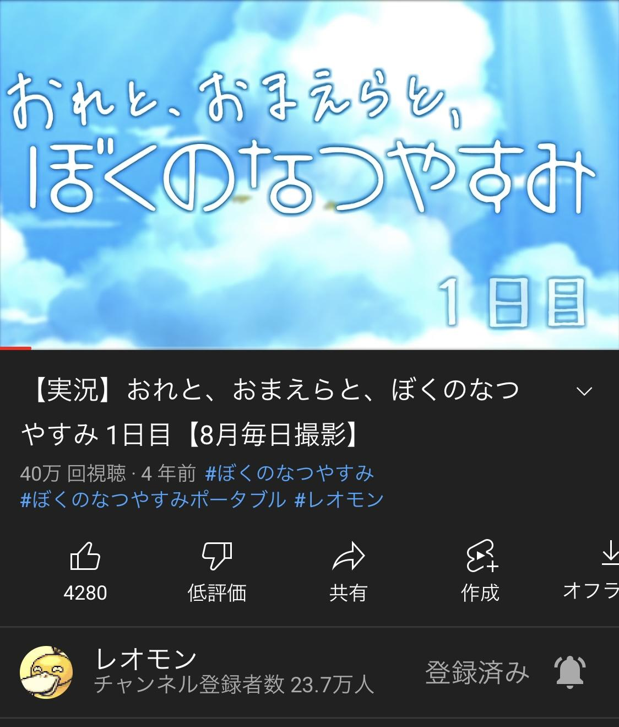
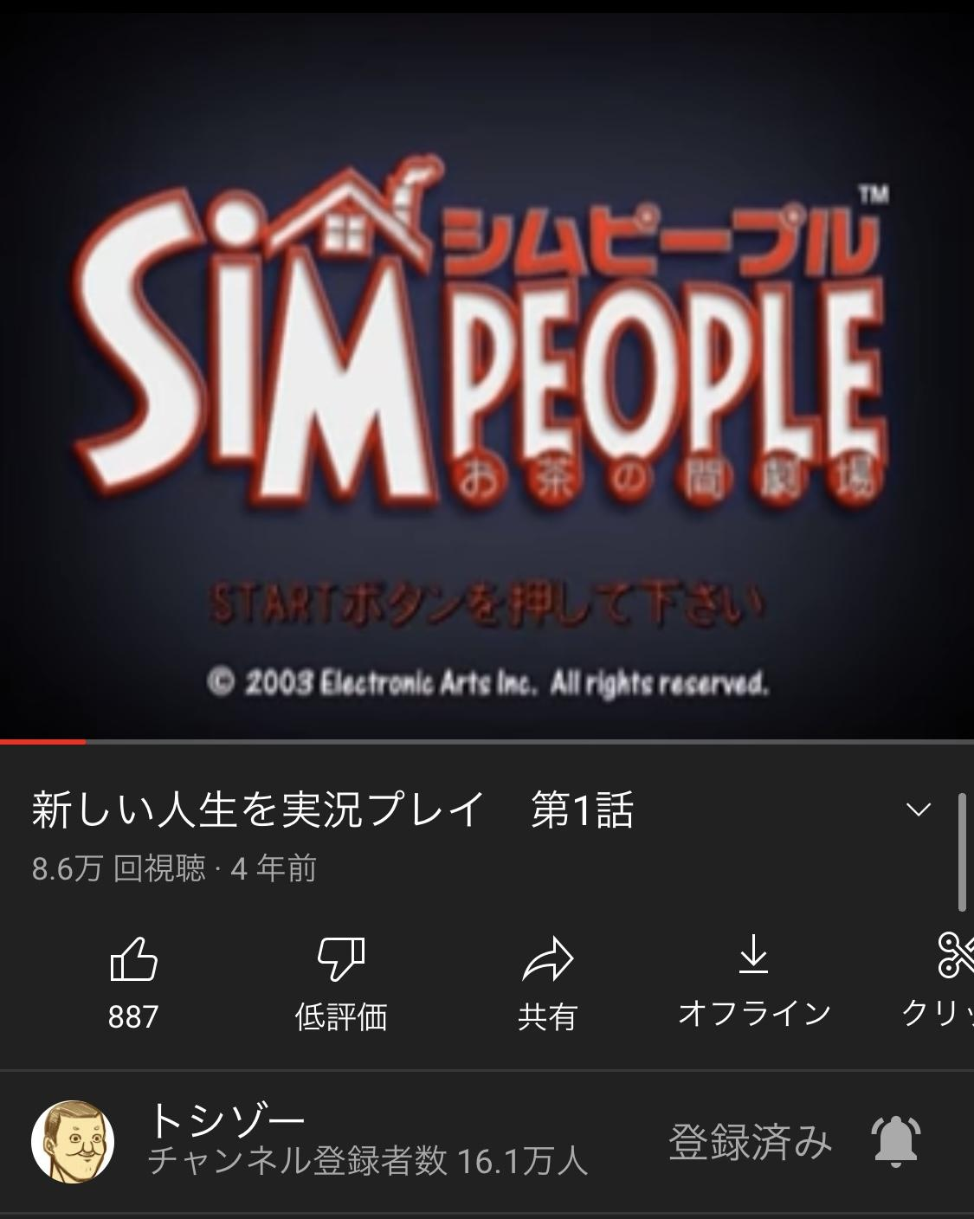
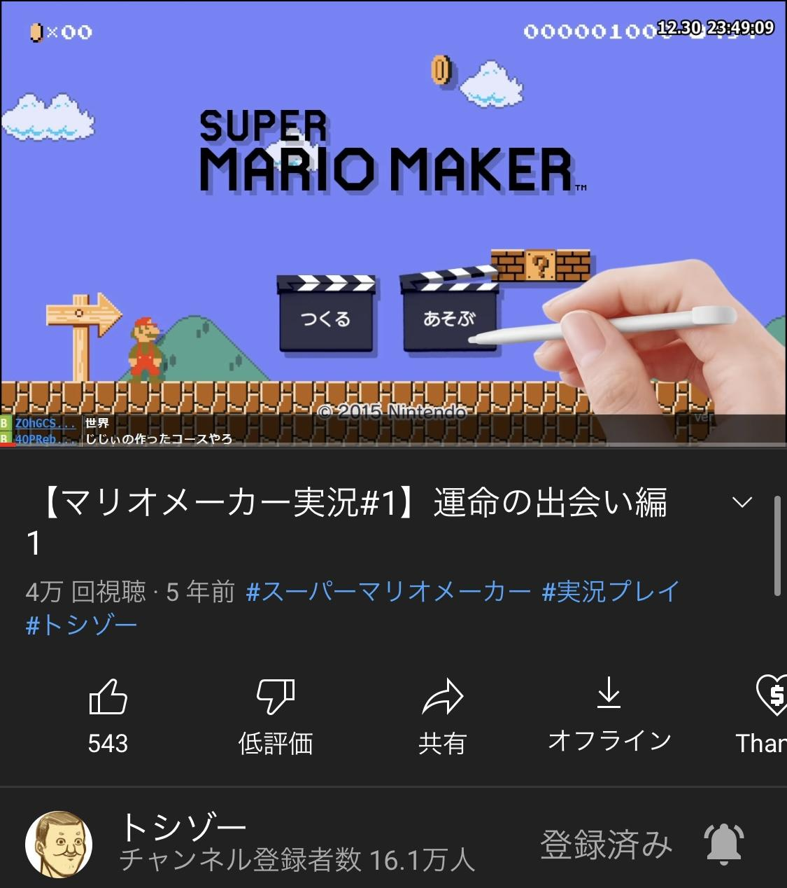
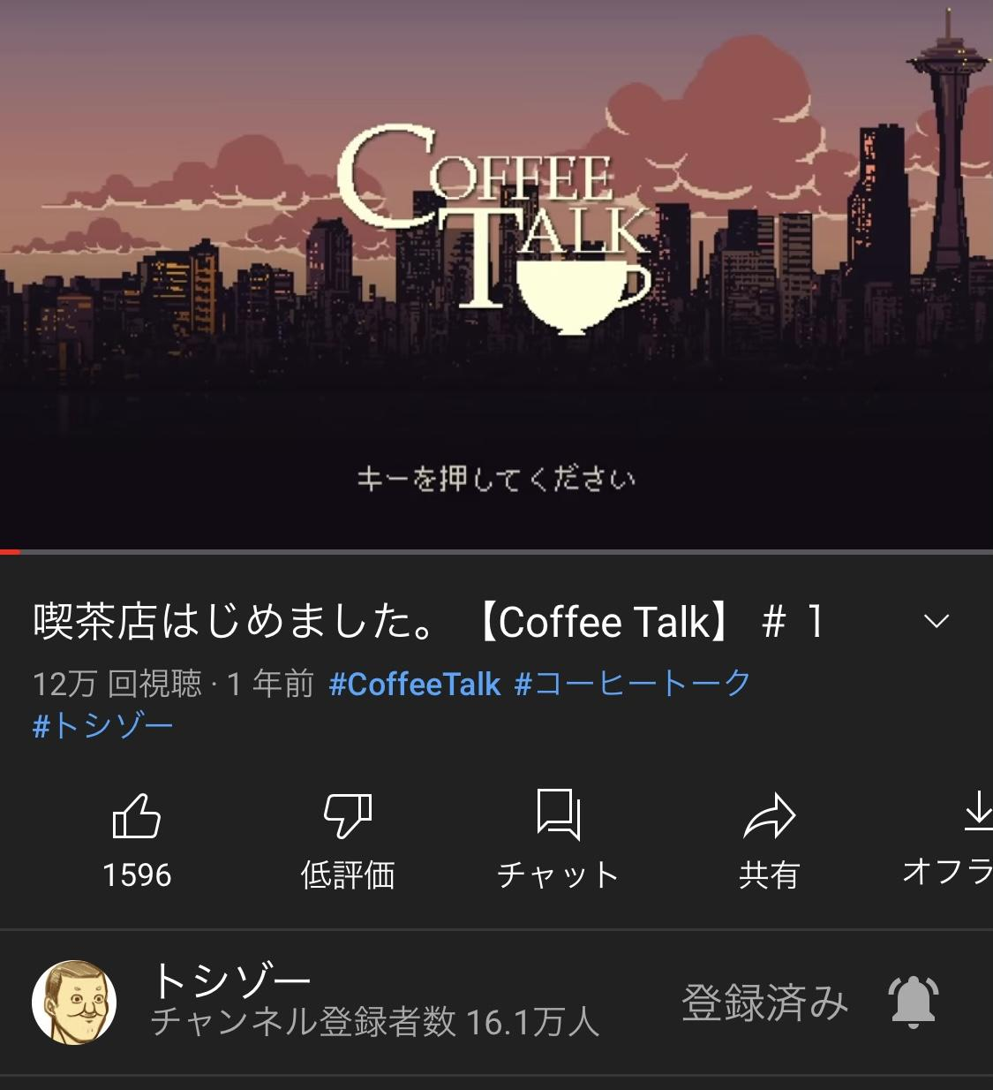
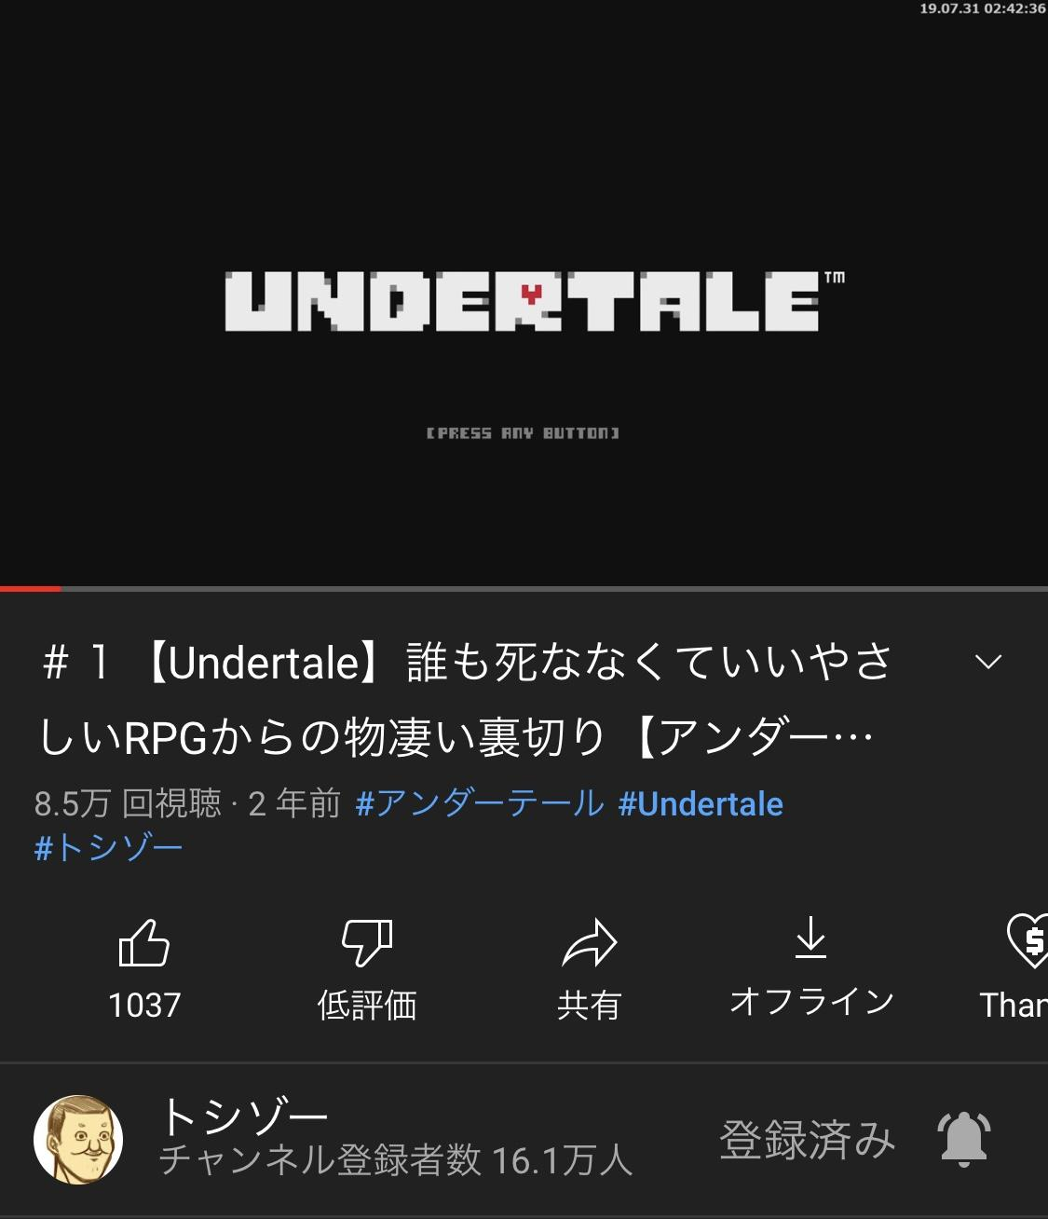
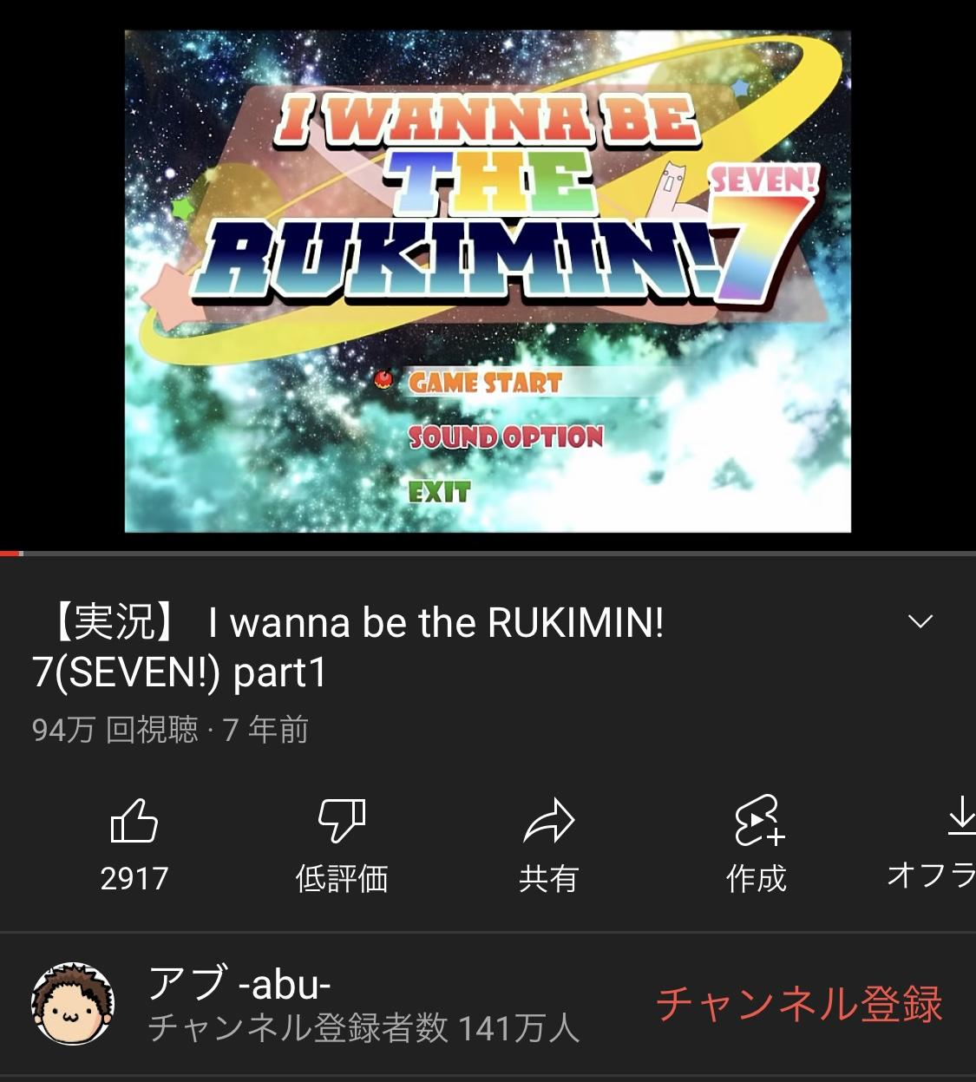
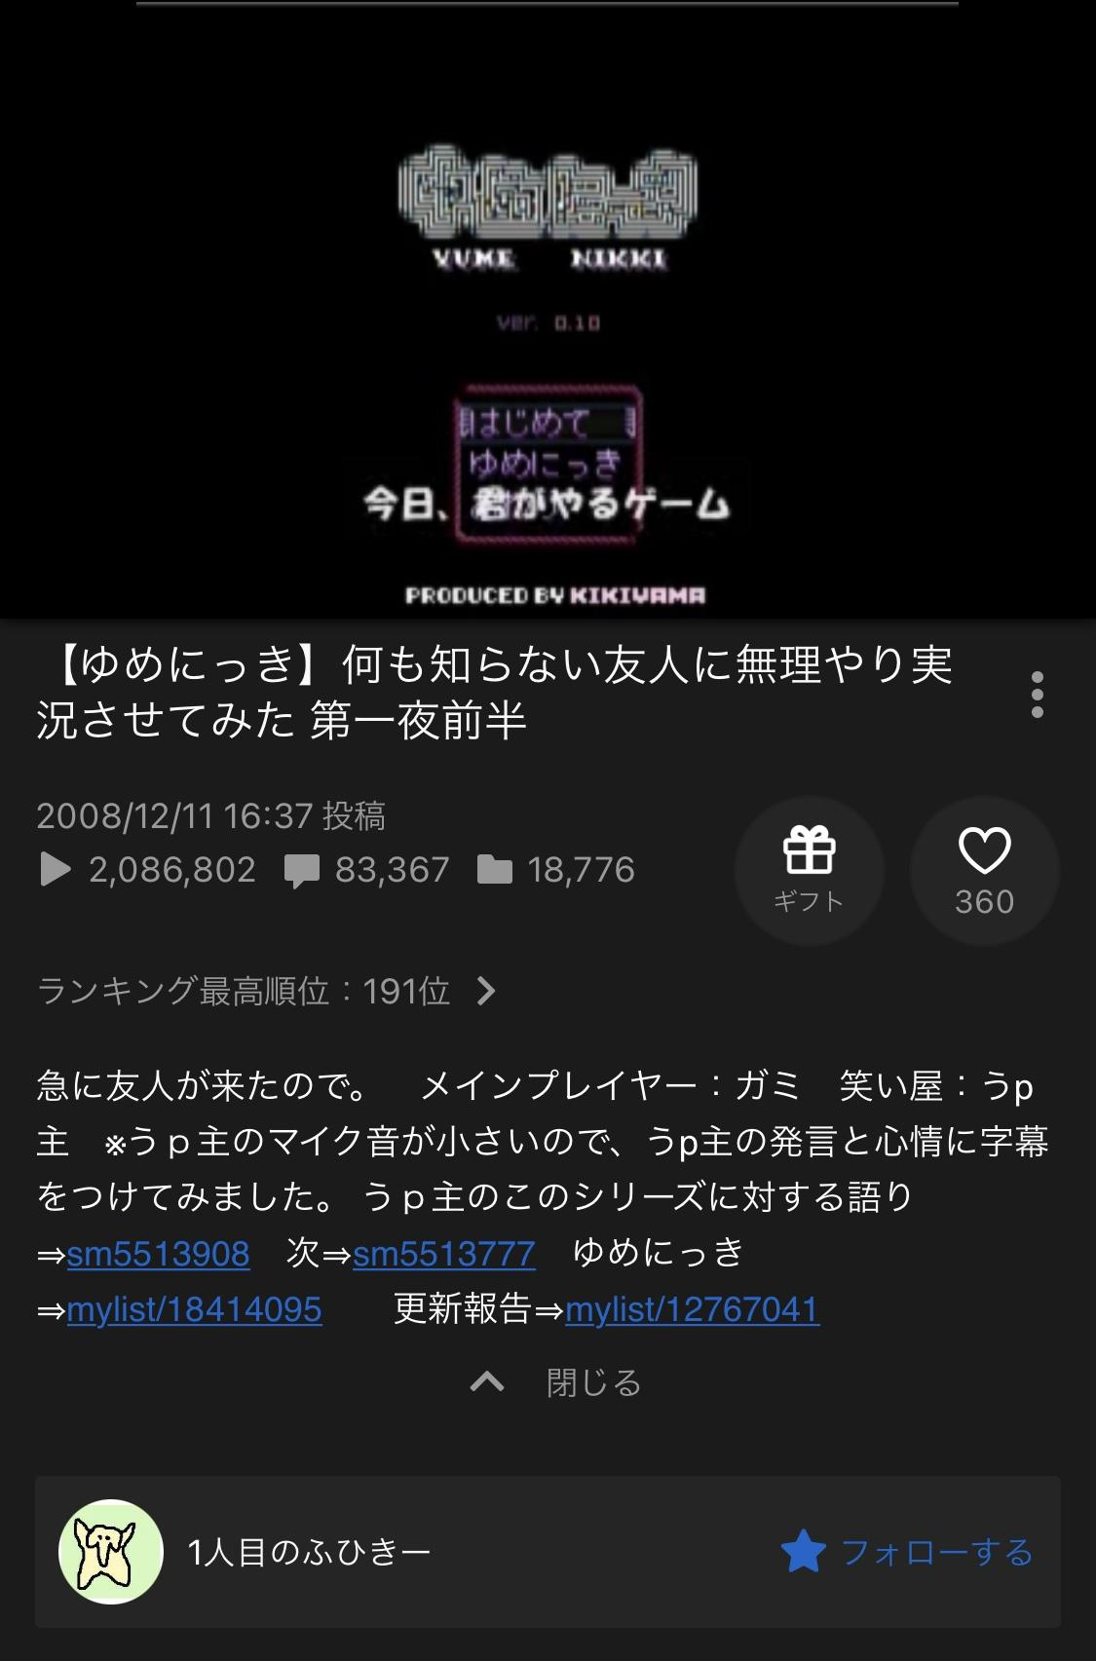
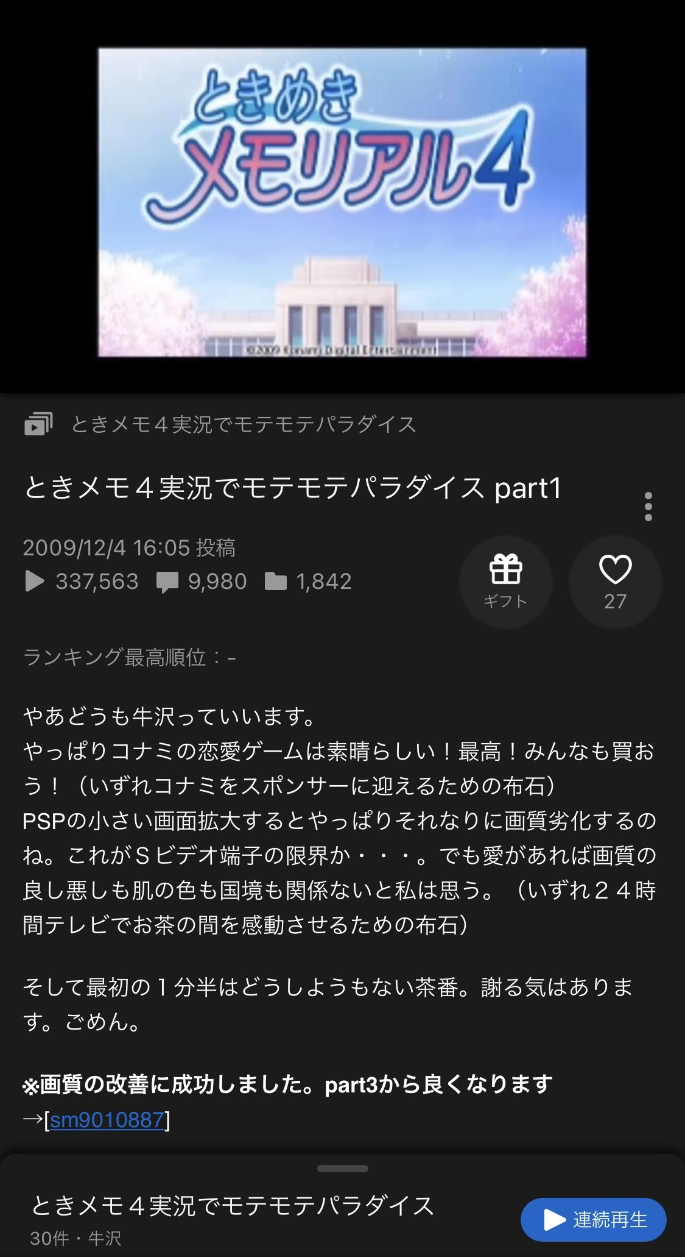
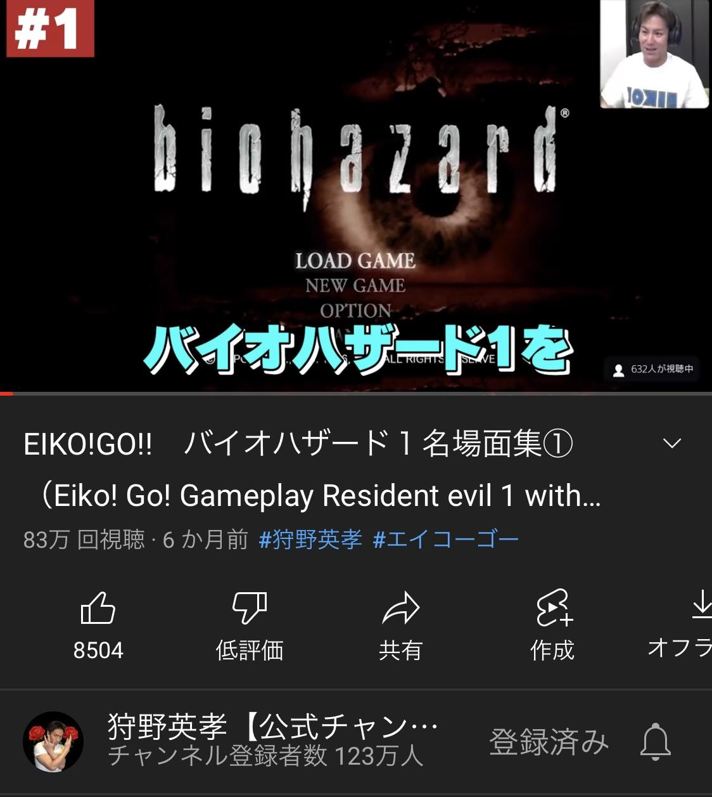
実況画面

実況者 | レオモン | レオモン | トシゾー | トシゾー | トシゾー | トシゾー | アブ | ふひきー、がみ | 牛沢 | 狩野英孝
ゲーム名 | ポケットモンスター ルビー | ぼくのなつやすみ1~4 | シムピープル | スーパーマリオメーカー | UNDERTALE | coffee talk | I wanna be the RUKIMIN!7 | ゆめにっき | ときめきメモリアル4 | バイオハザードシリーズ
おすすめポイント | ポケモン界で1番弱いと言われているコイキング1匹で四天王まで倒そうとするその心意気。しかも色違いの1/8192コイキングで挑むやば精神力。 | 8/1~8/31まで夏休みを謳歌するというシンプルなゲーム。実際のゲームの日付と合わせて、現実世界でも同じ日付でゲームを進め、「自分自身も夏休みを疑似体験」するという企画。もう戻らない夏休みにエモさが止まらないしどのシリーズも絶対どこかしらで泣けてくる。 | 人生っておもしろい。 | マリオメーカーでこんなに面白くなることって多分なかなかない。 | 実況者誰でもいいからとにかく知って欲しいゲーム！！3種類のエンディングでプレイヤーの心を抉ってくる。ひとつのルートはゲームうまくないと厳しいなあと思いながら見てた。 | ノベルゲーム。ASMRが心地よい。個人的には素敵な声の人の実況がいいと思う。 | 鬼畜ゲーといえばアイワナ、上手い人の鬼畜ゲーはただただ感心する。やろうとは思わない。 | 正解のないゲーム。色んな人が実況しているが、この人たちの話し方、進め方が1番好きだった。今でも色んな考察があったり、書籍化もされたずっと愛されてるフリーゲーム。 | 牛沢といえば龍が如くシリーズだったり、絶体絶命都市シリーズが有名どころで上がるとおもうが、めっちゃやり込んでるじゃん女の子かわいいじゃんって思ったこのゲームオススメ。 | 正直芸人が実況したら面白いんだから邪道じゃない？と思っていたが、ゲームの下手さ、またゲームの神に愛されたプレイが多すぎて推せる。

